关系图
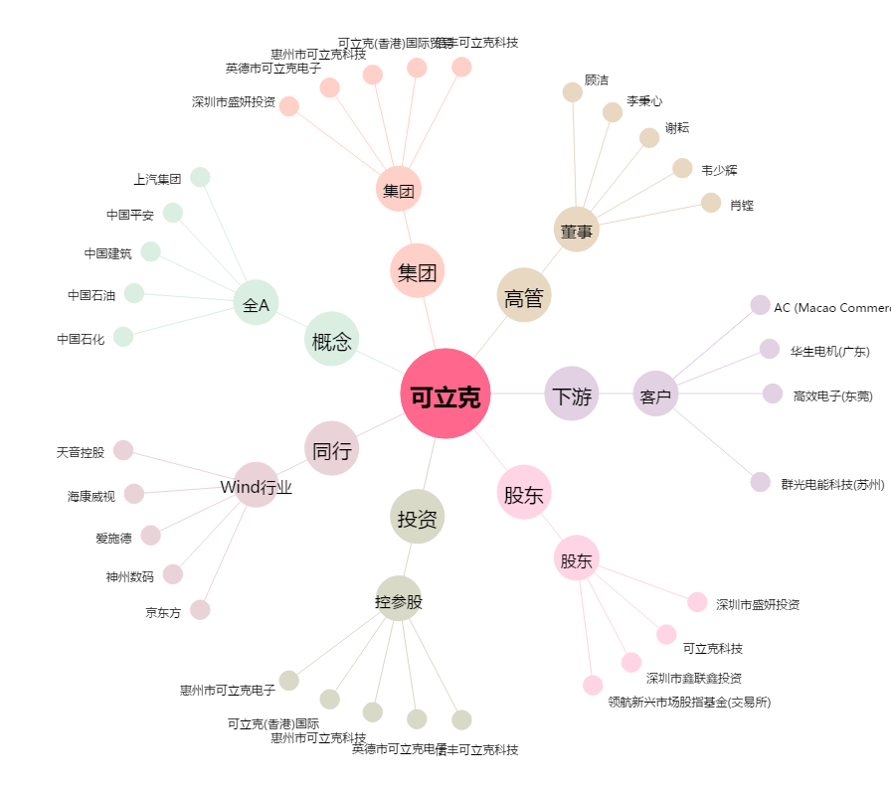
可立克[002782.SZ] - 关系概览图

